4 - GAINS FINANCIERS & NET
1 - Pour calculer les gains financiers totaux (C1+C2+C3), nous reprenons les valeurs des gains financiers issus du REX des accompagnements du « Dispositif ETE » en santé avec un trinôme « Direction + Maintenance + CME » motivé ! 2 - Pour calculer le gain net, nous déduisons le coût de fonctionnement du conseiller à la somme des gains financiers estimés (C1+C2+C3). | Explication

 | VOTRE SIMULATION |  |  |  |  |  |  |  |  |  | SIMULATION EXEMPLE

 |  | Gains financiers totaux estimés (C1+C2+C3) |  |  |  |  |  |  |  |  |  |  | Gains financiers totaux estimés (C1+C2+C3)

 |  | 0 | 0 | 0 | 0 | Total | Total moy / an | Total/site | Total/site/an |  |  |  | 2026 | 2027 | 2028 | 2029 | Total | Total moy / an | Total/site | Total/site/an

 | 1 | 0 | 0 | 0 | 0 | 0 € | 0 € |  |  |  | 1 | OG 1 | 126,750 | 169,000 | 169,000 | 42,250 | 507,000 € | 169,000 € | 39,000 | 13,000
 | 2 | 0 | 0 | 0 | 0 | 0 € | 0 € |  |  |  | 2 | OG 2 | 48,750 | 65,000 | 65,000 | 16,250 | 195,000 € | 65,000 € | 39,000 | 13,000
 | 3 | 0 | 0 | 0 | 0 | 0 € | 0 € |  |  |  | 3 | OG 3 | 58,500 | 78,000 | 78,000 | 19,500 | 234,000 € | 78,000 € | 39,000 | 13,000
 | 4 | 0 | 0 | 0 | 0 | 0 € | 0 € |  |  |  | 4 | OG 4 | 48,750 | 65,000 | 65,000 | 16,250 | 195,000 € | 65,000 € | 39,000 | 13,000
 | 5 | 0 | 0 | 0 | 0 | 0 € | 0 € |  |  |  | 5 | OG 5 | 68,250 | 91,000 | 91,000 | 22,750 | 273,000 € | 91,000 € | 39,000 | 13,000
 | 6 | 0 | 0 | 0 | 0 | 0 € | 0 € |  |  |  | 6 | OG 6 | 39,000 | 52,000 | 52,000 | 13,000 | 156,000 € | 52,000 € | 39,000 | 13,000
 | 7 | 0 | 0 | 0 | 0 | 0 € | 0 € |  |  |  | 7 | OG 7 | 19,500 | 26,000 | 26,000 | 6,500 | 78,000 € | 26,000 € | 39,000 | 13,000

 | TOTAL | 0 € | 0 € | 0 € | 0 € | 0 € | 0 € |  |  |  | TOTAL |  | 409,500 € | 546,000 € | 546,000 € | 136,500 € | 1,638,000 € | 546,000 €

 |  | Gains nets estimés = (C1+C2+C3) - Coût fonctionnement |  |  |  |  |  |  |  |  |  |  | Gains nets estimés = (C1+C2+C3) - Coût fonctionnement

 |  | 0 | 0 | 0 | 0 | Total | Total moy / an | Total/site | Total/site/an |  |  |  | 2026 | 2027 | 2028 | 2029 | Total | Total moy / an | Total/site | Total/site/an

 | 1 | 0 | 0 | 0 | 0 | 0 € | 0 € |  |  |  | 1 | OG 1 | 109,905 | 148,468 | 148,468 | 37,117 | 443,958 € | 147,986 € | 34,151 | 11,384
 | 2 | 0 | 0 | 0 | 0 | 0 € | 0 € |  |  |  | 2 | OG 2 | 42,174 | 56,985 | 56,985 | 14,246 | 170,389 € | 56,796 € | 34,078 | 11,359
 | 3 | 0 | 0 | 0 | 0 | 0 € | 0 € |  |  |  | 3 | OG 3 | 50,412 | 68,141 | 68,141 | 17,035 | 203,730 € | 67,910 € | 33,955 | 11,318
 | 4 | 0 | 0 | 0 | 0 | 0 € | 0 € |  |  |  | 4 | OG 4 | 42,580 | 57,480 | 57,480 | 14,370 | 171,909 € | 57,303 € | 34,382 | 11,461
 | 5 | 0 | 0 | 0 | 0 | 0 € | 0 € |  |  |  | 5 | OG 5 | 61,460 | 82,724 | 82,724 | 20,681 | 247,588 € | 82,529 € | 35,370 | 11,790
 | 6 | 0 | 0 | 0 | 0 | 0 € | 0 € |  |  |  | 6 | OG 6 | 30,209 | 41,285 | 41,285 | 10,321 | 123,101 € | 41,034 € | 30,775 | 10,258
 | 7 | 0 | 0 | 0 | 0 | 0 € | 0 € |  |  |  | 7 | OG 7 | 14,510 | 19,917 | 19,917 | 4,979 | 59,324 € | 19,775 € | 29,662 | 9,887

 | TOTAL | 0 € | 0 € | 0 € | 0 € | 0 € | 0 € | 0 | 0 |  | TOTAL |  | 351,250 € | 475,000 € | 475,000 € | 118,750 € | 1,420,000 € | 473,333 € | 33,196 | 11,065
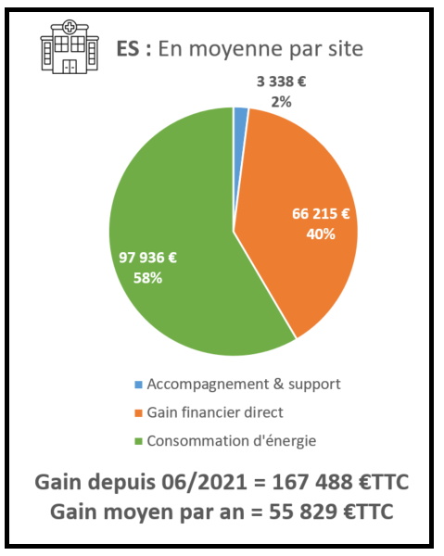
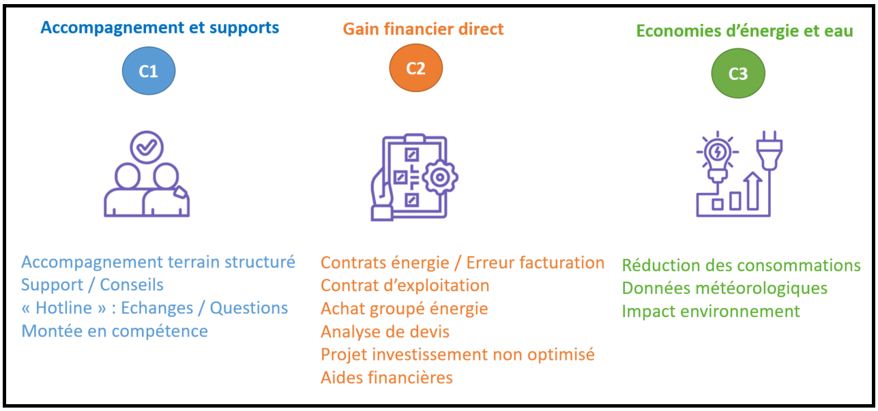
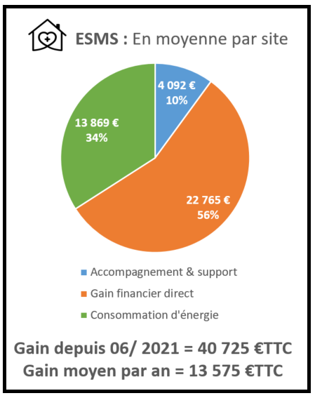

 |  |  |  |  |  |  |  | Moyenne ESMS | €/an/site | Moyenne ES
 |  |  |  |  |  |  |  | 1,000 | C1 | 1,000
 |  |  |  |  |  |  |  | 5,000 | C2 | 21,700
 |  |  |  |  |  |  |  | 7,000 | C3 | 31,700
 |  |  |  |  |  |  |  | 13,000 | TOTAL | 54,400

